Sheet1
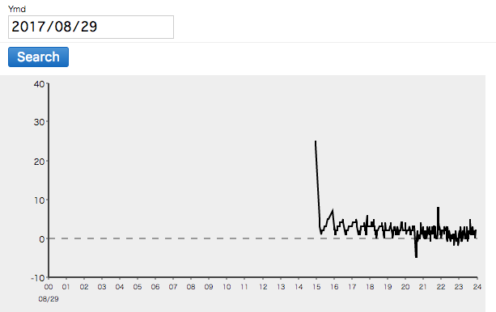
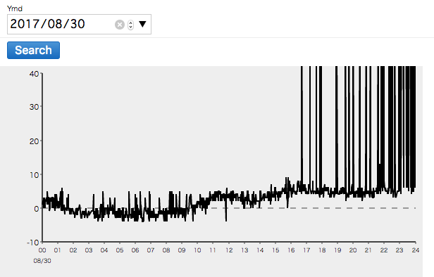
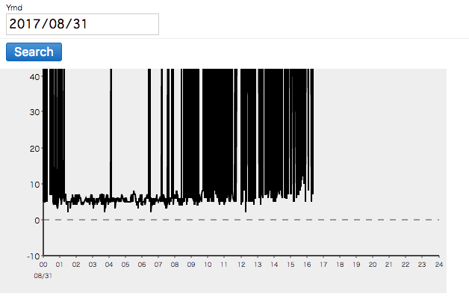

103
ギザギザになっている要因 |  |  |  |  | 電池切れ
 | 電池切れ
 |  | 放置期間が原因か |  | 究明中

102 |  |  |  |  | コードが抜けていた | 現在も抜けている可能性大
信号こず |  |  |  |  | 電波は届いている
 | 電波が届いていない |  | 範囲やどこに置くかなどを詳細に決める必要あり

101 |  |  |  |  | 電池切れ？
正常に動いていたが103とほぼ同時に信号途絶 |  |  |  |  | 赤いランプはついていた
 |  | 電池切れか |  |  | 103のせいで中継機がスタックしていた可能性が高い
 |  |  | 103と同様か

今週 |  |  | 次週までに
電池を交換してもう一度 |  |  | アラーター作成
場所をもう一度調整 |  |  | 中継機と別々にすべきかどうか
 |  |  | 中継機にスタック解消コードを入れる
 |  |  | コードが抜けないような設置法の確率

